Sheet1
入库清单 |  |  |  |  | 箱单信息
义乌新库房地址：雪峰西路751号（高德导航义乌华鼎锦纶股份有限公司院里）接货电话：18072363466 上班时间：早8.30到晚19点， 收货人（客户代码CZ3187） |  |  | 客户代码:CZ3187
 |  |  | 运输方式:TIR卡航

 |  |  | CZ3187-0527-14

序号 | 产品信息 | 外箱箱唛 |  | 数量 | 图片 | 重量 | 体积 | 产品名 | 材质
1 | 41090-Y07U0001-A01 桌夹置物架 申购：PR2605270122 | CZ3187-0527-14-6 |  | 6 | 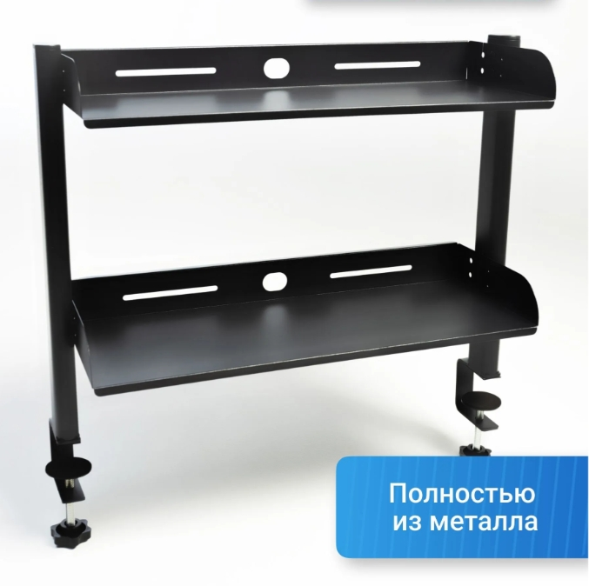 | 51.5 | 0.29 | 桌夹置物架 | 金属
 |  | CZ3187-0527-14-7 |  | 6
 |  | CZ3187-0527-14-8 |  | 6
 |  | CZ3187-0527-14-9 |  | 6
 |  | CZ3187-0527-14-10 |  | 6
2 | 28374-Y07U0009-B03 桌夹置物架 申购：PR2605270123 | CZ3187-0527-14-11 |  | 6 | 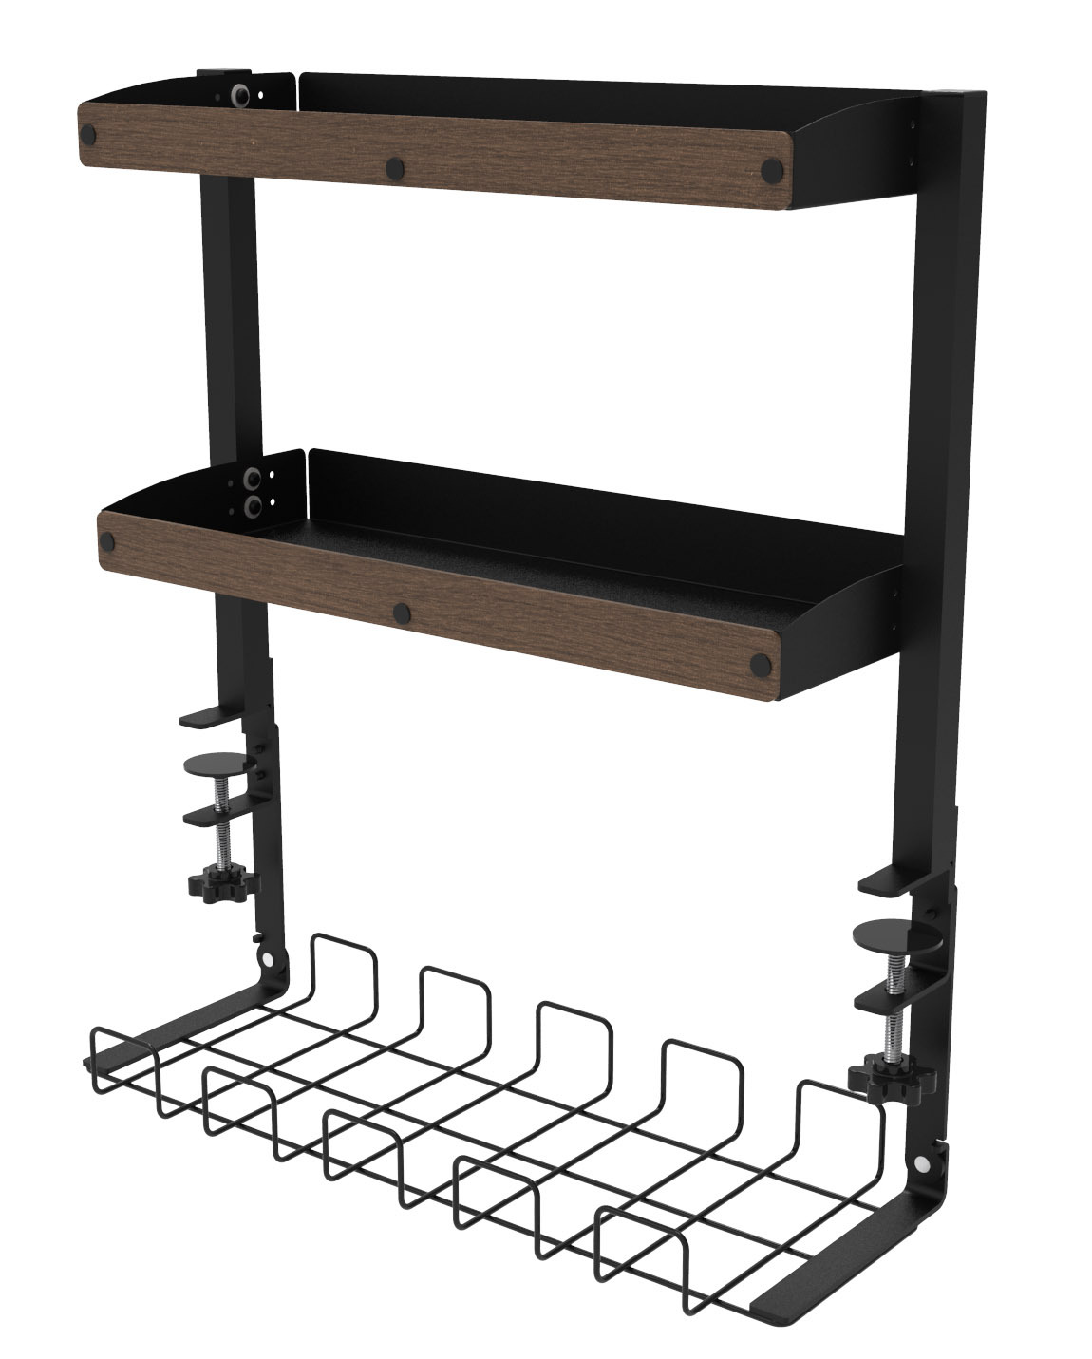 | 53.2 | 0.23 | 桌夹置物架 | 金属
 |  | CZ3187-0527-14-12 |  | 6
 |  | CZ3187-0527-14-13 |  | 6
 |  | CZ3187-0527-14-14 |  | 6

 |  |  |  |  |  | 总重量 | 总体积 | 密度
 |  |  |  |  |  | 104.7 | 0.52 | 201.35

